1
2 土地・気象
1. 位置及び面積 |  |  |  | 令和6年10月1日現在

 |  | 所在地 | 北緯 | 東経 | 海抜
本庁 |  | 四十九町3184番地 | 34°44′59″ | 136°08′32″ | 147.7m
上野支所 |  | 上野丸之内500番地 | 34°46′00″ | 136°07′50″ | 149.8m
伊賀支所 |  | 新堂313番地１ | 34°49′14″ | 136°12′22″ | 180.0m
島ヶ原支所 |  | 島ヶ原4913番地 | 34°46′06″ | 136°03′22″ | 112.0m
阿山支所 |  | 馬場1128番地の1 | 34°49′43″ | 136°10′31″ | 162.0m
大山田支所 |  | 平田656番地の1 | 34°45′49″ | 136°13′07″ | 199.7m
青山支所 |  | 阿保151番地の1 | 34°40′16″ | 136°10′37″ | 188.8m

 | 面積(k㎡)
 | 558.23 |  | 東西 30km 南北 40km

 |  | 出典：国土地理院

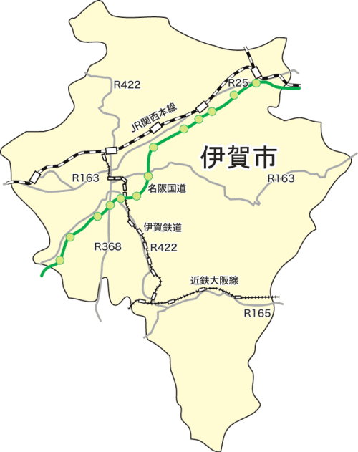

阿山支所
阿山支所

伊賀支所
伊賀支所

一番低い所
木津川 京都府との県境
（島ヶ原）
海抜 77.24ｍ
一番低い所
木津川 京都府との県境
（島ヶ原）
海抜 77.24ｍ
本庁
本庁
上野支所
島ヶ原支所
大山田支所
大山田支所
島ヶ原支所
本庁
本庁

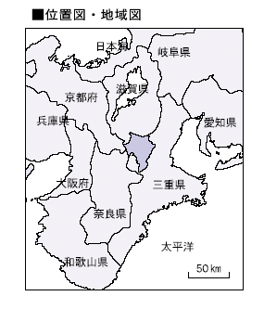
青山支所
青山支所

一番高い所
尼ヶ岳（青山）
海抜 957.6ｍ
一番高い所
尼ヶ岳（青山）
海抜 957.6ｍ

4
 |  |  |  |  |  |  |  |  |  |  | 土地・気象 5
４. 気象概況

年次 | 平均 | 最高 | 最低 | 平均 | 平均 | 合計 | 最大 | 最大 | 年間 | 霧 | 雪
 | 気温 | 気温 | 気温 | 相対 | 風速 | 降水量 | 日降水量 | １時間 | 日照時間 | 日数 | 日数
 |  |  |  | 湿度 |  |  |  | 降水量

 | ℃ | ℃ | ℃ | ％ | m/s | mm | mm | mm | 時間 | 日 | 日

H21 | 14.7 | 35.6 | -5.2 | 77 | 2.5 | 1313.5 | 83.5 | 28.5 | 1777.9 | 36 | 16
H22 | 15.0 | 36.4 | -5.6 | 79 | 2.5 | 1588.5 | 73.5 | 22.0 | 1818.3 | 27 | 19
H23 | 14.6 | 36.7 | -5.2 | 75 | 2.6 | 1656.0 | 104.0 | 25.5 | 1877.3 | 28 | 33
H24 | 14.4 | 36.1 | -8.2 | 74 | 2.7 | 1609.5 | 148.5 | 51.0 | 1777.9 | 29 | 71
H25 | 14.8 | 37.5 | -4.3 | 71 | 2.7 | 1481.0 | 165.0 | 36.0 | 2025.2 | 30 | 62
H26 | 14.5 | 37.0 | -5.3 | 73 | 2.6 | 1345.0 | 160.0 | 54.0 | 1916.7 | 18 | 78
H27 | 15.1 | 37.2 | -3.7 | 74 | 2.5 | 1575.5 | 77.5 | 54.5 | 1722.6 | 33 | 71
H28 | 15.5 | 36.4 | -6.1 | 72 | 2.4 | 1498.5 | 102.0 | 50.5 | 1886.8 | 22 | 41
H29 | 14.4 | 35.6 | -4.5 | 71 | 2.6 | 1541.0 | 212.0 | 29.0 | 1879.5 | 25 | 58
H30 | 15.3 | 38.0 | -6.6 | 71 | 2.5 | 1722.5 | 94.5 | 47.5 | 2059.0 | 28 | 51
R1 | 15.3 | 37.4 | -3.8 | 71 | 2.4 | 1504.5 | 143.5 | 20.0 | 1805.9 | 19 | 57
R2 | 15.4 | 37.8 | -4.2 | 71 | 2.4 | 1720.0 | 95.5 | 30.0 | 1854.4 | 24 | 27
R3 | 15.3 | 36.3 | -4.5 | 74 | 2.6 | 1663.0 | 74.5 | 38.5 | 1894.0 | 34 | 26
R4 | 15.2 | 37.2 | -4.9 | 74 | 2.4 | 1229.5 | 70.0 | 41.5 | 1967.7 | 30 | 38
R5 | 15.7 | 37.7 | -5.5 | 74 | 2.4 | 1250.5 | 144.5 | 31.0 | 2025.6 | 27] | 31]
R6 | 16.3 | 37.6 | -4.3 | 75 | 2.5 | 1570.5 | 114.5 | 33.0 | 1898.6 | 21 | 25
 | R6 月別状況
1月 | 4.5 | 13.4 | -4.3 | 74 | 2.8 | 29.5 | 13.0 | 5.0 | 139.5 | 2 | 9
2月 | 6.0 | 19.7 | -3.0 | 77 | 2.6 | 72.0 | 15.0 | 6.0 | 84.3） | 2 | 7
3月 | 7.2 | 23.4 | -3.4 | 71 | 3.0 | 230.5 | 70.0 | 15.0 | 147.2） | 2 | 6
4月 | 16.0 | 29.2 | 2.3 | 72 | 2.3 | 128.5 | 33.5 | 8.5 | 142.6 | 1 | 0
5月 | 17.7 | 29.5 | 4.6 | 73 | 2.6 | 159.5 | 46.0 | 8.0 | 197.5 | 1 | 0
6月 | 22.5 | 33.7 | 12.5 | 76 | 2.2 | 326.0 | 114.5 | 33.0 | 156.9 | 2) | 0)
7月 | 27.9 | 37.1 | 20.4 | 75 | 2.4 | 179.5 | 60.0 | 28.5 | 202.6 | 2 | 0
8月 | 28.5 | 37.6 | 22.0 | 75 | 2.1 | 163.5 | 84.5 | 30.0 | 201.3 | 0) | 0)
9月 | 26.6 | 36.5 | 18.2 | 76 | 1.9 | 35.0 | 16.5 | 7.5 | 188.0 | 1) | 0)
10月 | 20.0 | 31.3 | 8.9 | 80 | 2.1 | 130.0 | 24.0 | 11.0 | 129.0 | 3 | 0
11月 | 12.5 | 24.8 | 2.4 | 77 | 2.5 | 112.0 | 48.5 | 26.5 | 142.2 | 3) | 0)
12月 | 5.7 | 18.5 | -3.0 | 69 | 3.1 | 4.5 | 3.5 | 3.5 | 167.5 | 2) | 7)
注：値）統計のもととなるデータの20％以下の欠損がある（準正常値） |  |  |  |  |  |  |  |  |  |  | 出典：津地方気象台
値］統計のもととなるデータが許容範囲を超えて欠損している（資料不足値）

月別平均気温と降水量（令和6年）
mm
℃
 |  |  |  |  |  |  |  |  |  |  |  |  | 降水量 | 平均 気温

 |  |  |  |  |  |  |  |  |  |  |  | 1月 | 29.5 | 4.5
 |  |  |  |  |  |  |  |  |  |  |  | 2月 | 72.0 | 6.0
 |  |  |  |  |  |  |  |  |  |  |  | 3月 | 230.5 | 7.2
 |  |  |  |  |  |  |  |  |  |  |  | 4月 | 128.5 | 16.0
 |  |  |  |  |  |  |  |  |  |  |  | 5月 | 159.5 | 17.7
 |  |  |  |  |  |  |  |  |  |  |  | 6月 | 326.0 | 22.5
 |  |  |  |  |  |  |  |  |  |  |  | 7月 | 179.5 | 27.9
 |  |  |  |  |  |  |  |  |  |  |  | 8月 | 163.5 | 28.5
 |  |  |  |  |  |  |  |  |  |  |  | 9月 | 35.0 | 26.6
 |  |  |  |  |  |  |  |  |  |  |  | 10月 | 130.0 | 20.0
 |  |  |  |  |  |  |  |  |  |  |  | 11月 | 112.0 | 12.5
 |  |  |  |  |  |  |  |  |  |  |  | 12月 | 4.5 | 5.7
 |  |  |  |  |  |  |  |  |  |  |  | ※グラフ計算用

